Oppskrift
Nuevo Latino Nachos med scampi eller kyllingNuevo Latino Nachos med scampi eller kylling
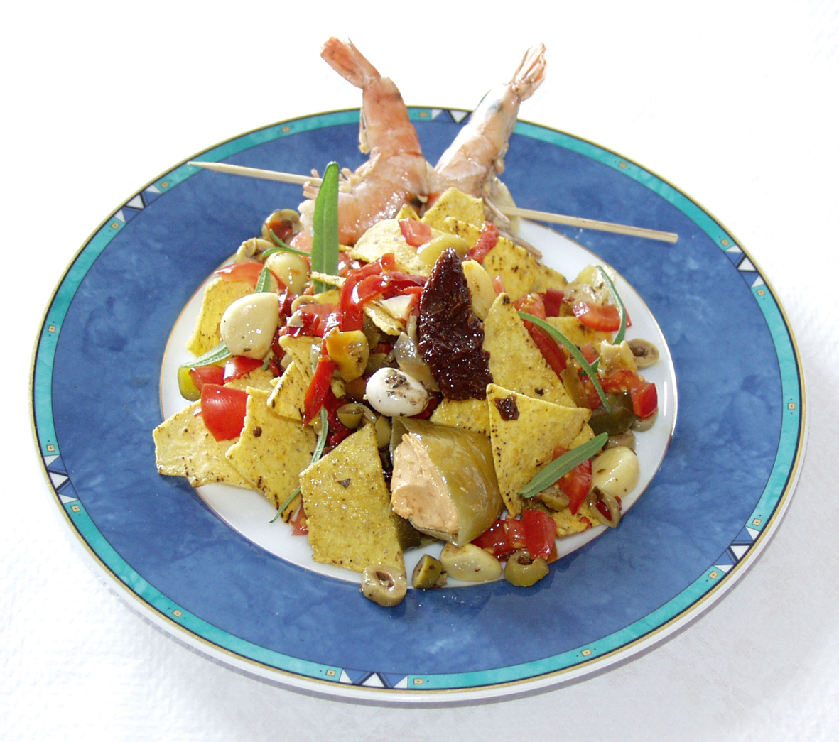

Scampispyd grilles eller stekes. Tempura stekes eller friteres. Kyllingtacokjøttet varmes opp i kjele. Artiskokkene kan kuttes hvis ønskelig. Tortilla chips anrettes på tallerken eller i gastronorm og mikses med grønnsakene. Toppes evt med litt ekstra grønnsaker. Toppes deretter med Scampi eller kyllingkjøtt, og Chunky salsa. Scampispyd grilles eller stekes. Tempura stekes eller friteres. Kyllingtacokjøttet varmes opp i kjele. Artiskokkene kan kuttes hvis ønskelig. Tortilla chips anrettes på tallerken eller i gastronorm og mikses med grønnsakene. Toppes evt med litt ekstra grønnsaker. Toppes deretter med Scampi eller kyllingkjøtt, og Chunky salsa.
Number of servingsNumber of servings | 1
EPDEPD | ProductProduct | Per servingPer serving |  | TotalTotal |  | QtyPerPackQtyPerPack | PackSizePackSize | PackUnitPackUnit | PackagingPackaging | ItemsItems
 | Mission Tortilla Chips Mission Tortilla Chips | 95 | gg | 0 | gg |  |  |  |  | 0
27130482713048 | Soltørkede Tomater Strimlet Soltørkede Tomater Strimlet | 0.015 | ll | 0 | ll | 3 | 1.88 | ll | 3x1.88l3x1.88l | 0
18023131802313 | Olivensalat *(Svoveldioksid eller sulfitter)Olivensalat *(Svoveldioksid eller sulfitter) | 0.03 | kgkg | 0 | kgkg | 4 | 2.3 | kgkg | 4x2.3kg4x2.3kg | 0
 | Grillet hvitløk Grillet hvitløk | 0.01 | kgkg | 0 | kgkg |  |  |  |  | 0
25571302557130 | Artisjokk antipasta Artisjokk antipasta | 0.025 | kgkg | 0 | kgkg | 6 | 1 | kgkg | 6x1kg6x1kg | 0
 | El Paradiso Picantesaus El Paradiso Picantesaus | 0.05 | kgkg | 0 | kgkg |  |  |  |  | 0
 | Paradiso Scampi Spyd RPDTO 41/55 Paradiso Scampi Spyd RPDTO 41/55 | 0.04 | kgkg | 0 | kgkg |  |  |  |  | 0
 | Paradiso Scampi Tempura Butterfly Paradiso Scampi Tempura Butterfly | 0.045 | kgkg | 0 | kgkg |  |  |  |  | 0
 | Gilde Tacokjøtt kylling stekt Gilde Tacokjøtt kylling stekt | 0.08 | kgkg | 0 | kgkg |  |  |  |  | 0

 | * Allergens* Allergens

